상품제안서
샤오미 무선 마우스 블루투스 무소음 사무용 노트북 인체공학 손목 안아픈 저소음 컴포트에디션 | 상품코드: F31498

 |  |  |  |  |  |  | 02-412-0044 | www.easy1.co.kr
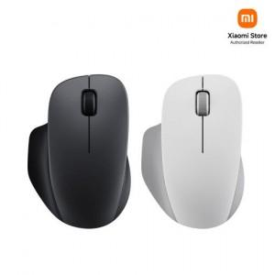

【상세/제작정보】

【인쇄/포장옵션】 | 레이저 / 포장지포장

【공급단가】 | 수량 | 50~ | 100~ | 500~ | 1,000~ | 2,000~
*VAT별도 | 단가 | 15,520원 | 15,250원 | 14,980원 | 14,710원 | 14,440원

【상품 URL】 | http://www.easy1.co.kr/src/goods_detail.php?gdno=31498

